Feuil1
Proposition d'aide aux manifestations des clubs fédérés FPF

Vous organisez un évènement dans votre région

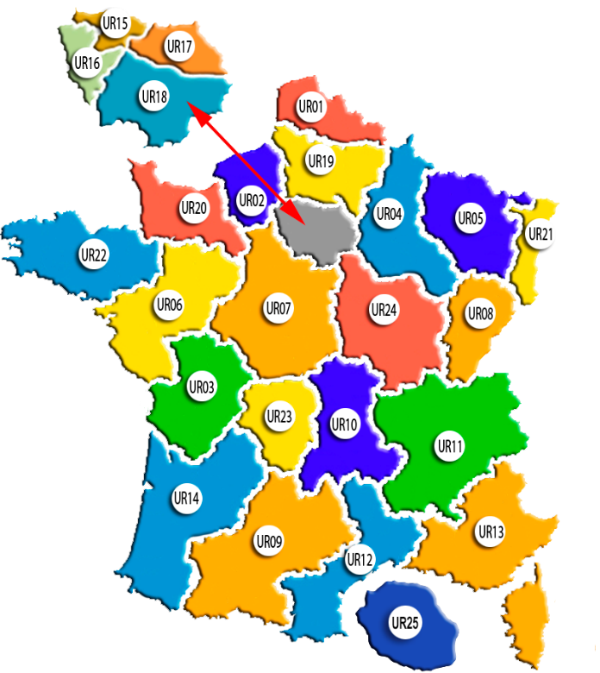
1

Vous faites appel à des Auteurs FPF

Votre manifestation est ouvert à tout public

Qui peut déposer une demande d'aide

Ce document peut vous interesser

Les clubs ou les collectifs affiliés à la FPF et appartenant à une UR uniquement

La fédération peut apporter une aide aux manifestations organisées par des clubs fédérés .
Une demande d’aide devra être établie et étudiée par le C.A.
Le dépôt devra être fait 4 mois avant la manifestation
Le dossier est à retourner, uniquement par email, sur les 4 adresses ci-dessous.
dpt.evenementiel@federation-photo.fr . jean-claude.chasseloup@federation-photo.fr . fpf@federation-photo.fr Ainsi qu'a votre president d' UR
Cette demande peut concerner des lots (France Photographie, Florilège), Expo de prestige, article boutique
une aide à la médiatisation de la manifestation (grâce aux outils de la fédération (site fédération, Instagram, publication ,FIF ,lettre fédé ,France photo).
Pour qu’un club bénéficie d’une aide, il doit être l’organisateur principal du projet.
L'aide apportée par la fédération sera proportionnel à l’importance du projet.
Les clubs ne peuvent pas faire plusieurs demandes sur la même saison.
Les aides ne sont pas reconductibles automatiquement. Une demande doit être faite tous les ans.

Engagement du demandeur pour toutes demandes :
Le club organisateur s'engage à:
> Faire figurer le logo de la F.P.F et de l’ UR régionale dans tous les documents relatifs à la manifestation.
> Prévoir un emplacement sur les lieux pour la promo de la FPF
Présence possible d’un membre du C.A pendant le vernissage ou, soirée pour représenter la FPF.
Toutes les demandes d’aide doivent impérativement être transmises au président ou la présidente de votre Région.

2
 | Nom de L évènement

 |  |  | date du : |  |  | Au
Adresse de l'evènement:
Adresse de Livraison :

Club organisateur:
Résponsable de l'évènement: |  |  | Nom |  |  | Prenom
Portable du résponsable: 06 |  |  |  |  | E-mail:
Autre contact : 06 |  |  |  |  | E-mail:
Nombre de photos exposées: |  |  | 200
Fréquentation attendu 300/500 500/2000 2000/5000 5000/15000 + de 15000 Personnes
xc
pub & publications : cocher
Nous fournir un visuel numérique de l'affiche :JPEG
Heure d'ouverture
date & heure du vernissage

Pack Boutique : remise 10% sur l'ensemble de la facture pour les organisateurs
produits |  | quantité | Prix | Coût
stylos |  |  | 3.50 | 0
confèrenciers |  |  | 22.00 | 0
clés USB |  |  | 11.00 | 0
casquettes |  |  | 7.50 | 0
Pins FPF |  |  | 2.00 | 0
Cumuls Boutique -15% |  |  |  | 0
PUBLICATIONS
Florilèges 2019 |  |  | 25.00 | 0
Florilèges 2020 |  |  | 25.00
Florilege 2021 |  |  | 25.00 | 0
florileges 2022 |  |  | 30.00
France photo: dernier numero |  |  | 6.00 | 0
France photo 3 numero |  |  | 10.00 | 0
France photo 1 numero |  |  | 4.00 | 0
Cumuls publication-10 |  |  |  | 0

DOCUMENTATIONS PUBLICITAIRES
Flyers |  |  |  | Gratuit
liste des clubs |  |  |  | Gratuit
Sacs pub FPF |  |  |  | Gratuit
marque-pages |  |  |  | Gratuit
carte FPF France photogrphie |  |  |  | Gratuit
logo adhesif 5X5 |  |  |  | Gratuit
logo adhesif 29,5X25,0 |  |  |  | Gratuit
Convention de prêt
3
Entre les soussignés d’une part :
La Fédération Photographique de France - Association loi 1901
Représenté par M. Jean-Claude Chasseloup, responsable des expositions de prestige circulantes
Et d’autre part le club ou l’Union régionale représenté par :

 | Nom du demandeur: |  |  |  |  | N° affiliation à la FPF:
 |  | Numéro | désignation de la collection prestige FPF
1collection de prestige
2collection de prestige
3collection de prestige
4collection de prestige
5 collection de prestige
Il est convenu ce qui suit :
Article 1: Nature du prêt.
Collection envoyée avec le kit d’accrochage, dans une caisse appropriée.
Une fiche inventaire accompagne la collection, elle précise la propreté des photos.

Article 2: Durée et date d'effet.
La présente convention prend effet à compter de la date de signature des présentes.
Les œuvres seront retournées, à la charge de l’emprunteur, au plus tard une semaine après la fin de l’exposition.

Article 3: Condition de prêt.
Le bénéficiaire prend en charge le montage et le démontage et s’engage à restituer la collection dans son emballage d’origine.
La fiche inventaire sera annotée si nécessaire des détériorations constatées sur les œuvres.
La FPF assure le transport à l’adresse de l’UR ou du Club. Le retour est à la charge de l’emprunteur,
Attention !! ne pas utiliser les transports avec points relais
Merci de bien vouloir privilégier les services de livraison porte-à-porte

Caution : 200 € par collection empruntée, cette caution (par chèque à l’ordre de la Fédération Photographique de France) n’est pas encaissée et sera retournée en totalité ou partiellement, en fonction de l’état de réception de la collection.
Il est interdit de modifier le système d’accrochage, de coller d’autres supports sur le support fourni:Bâche dibon,forex ,autre
L’emprunteur s’engage à faire figurer le logo de la FPF lors de l’exposition.
Fait en deux exemplaires, à Paris le :
Pour la Fédération Photographique de France Pour le bénéficiaire : (lu et approuvé)
Signature : Signature :
Jean-Claude Chasseloup :
Jean-claude.chasseloup@federation-photo.fr
Retourner un exemplaire par courrier de la convention signée et accompagnée du chèque de caution à : Fédération Photographique de France 5 rue Jules Vallès 75011 PARIS

